Fermentation PLA Gurke
Milchsäure-Produktion

Gurke über Tag

Erfassung der Messwerte
Fermentation von Lactobacillus plantarum im Gurkenglas über 24 h
Fermentation von Lactobacillus plantarum im Gurkenglas über 96 h

 | Glucose |  | Milchsäure |  | OD 600 nm
0 | 15.85 | 0 |  | 0 | 0.067
60 | 24.35 | 60 | 3.78115 | 60 | 0.088
120 | 14.77 | 120 | 4.90745 | 120 | 0.061
180 | 17.49 | 180 | 4.87527 | 180 | 0.035
240 | 15.93 | 240 | 1.38374 | 240 | 0.042
1260 | 10.23 | 1260 | 9.63791 |  | 4.77
1320 | 7.73 | 1320 | 9.52528 |  | 5.33
1380 | 4.40 | 1380 | 20.14468 |  | 5.8
1440 | 2.46 | 1440 | 22.8478 |  | 6.38
 | Glucose |  | Milchsäure |  | OD 600 nm
0 | 15.85 | 0 |  | 0 | 0.067
60 | 24.35 | 60 | 3.78115 | 60 | 0.088
120 | 14.77 | 120 | 4.90745 | 120 | 0.061
180 | 17.49 | 180 | 4.87527 | 180 | 0.035
240 | 15.93 | 240 | 1.38374 | 240 | 0.042
1260 | 10.23 | 1260 | 9.63791 |  | 4.77
1320 | 7.73 | 1320 | 9.52528 |  | 5.33
1380 | 4.40 | 1380 | 20.14468 |  | 5.8
1440 | 2.46 | 1440 | 22.8478 |  | 6.38
5760 | 0.47 | 5760 | 24.135 |  | 6.5
Milchsäure | Zeit [Min.] |  | 0 | 60 | 120 | 180 | 240 | 1260 | 1320 | 1380 | 1440 | 5760
365 nm
Stundenintervall >> | Leerwert | Kontrolle | t0 | t1 | t2 | t3 | t4 | t5 | t6 | t7 | t8 | t9
Verd.-faktor F | 1 | 1 | 50 | 50 | 50 | 50 | 50 | 50 | 200 | 200 | 200 | 200
E1 | 0.461 |  |  | 0.472 | 0.53 | 0.516 | 0.535 | 0.466 | 0.500 | 0.441 | 0.451 | 0.444
E2 | 0.578 |  |  | 0.824 | 0.952 | 0.936 | 0.738 | 1.182 | 0.765 | 0.871 | 0.923 | 0.936
DE | 0.117 | 0 | 0.48 | 0.352 | 0.422 | 0.42 | 0.203 | 0.716 | 0.265 | 0.43 | 0.472 | 0.492
DEkorr |  | -0.117 | 0.48 | 0.235 | 0.305 | 0.303 | 0.086 | 0.599 | 0.148 | 0.313 | 0.355 | 0.375
C D+L-Milchsäure (gl-1) |  | -0.0376506 |  | 3.78115 | 4.90745 | 4.87527 | 1.38374 | 9.63791 | 9.52528 | 20.14468 | 22.8478 | 24.135

Glucose
365 nm | Zeit [Min.] |  | 0 | 60 | 120 | 180 | 240 | 1260 | 1320 | 1380 | 1440 | 5760
Stundenintervalle >> | Leerwert | Kontrolle | t0 | t1 | t2 | t3 | t4 | t5 | t6 | t7 | t8 | t9
Verd.-faktor F | 1 | 1 | 50 | 50 | 50 | 50 | 50 | 50 | 50 | 50 | 50 | 50
E1 | 0.309 | 0.313 | 0.294 | 0.314 | 0.302 | 0.307 | 0.328 | 0.317 | 0.328 | 0.342 | 0.338 | 0.59
E2 | 0.310 | 0.869 | 0.662 | 0.879 | 0.645 | 0.713 | 0.698 | 0.555 | 0.508 | 0.445 | 0.396 | 0.602
DE | 0.001 | 0.556 | 0.368 | 0.565 | 0.343 | 0.406 | 0.370 | 0.238 | 0.180 | 0.103 | 0.058 | 0.012
DEkorr |  | 0.555 | 0.367 | 0.564 | 0.342 | 0.405 | 0.369 | 0.237 | 0.179 | 0.102 | 0.057 | 0.011
C Glucose (gl-1) | 0 | 0.479 | 15.85 | 24.35 | 14.77 | 17.49 | 15.93 | 10.23 | 7.73 | 4.40 | 2.46 | 0.47

Zeit [Min.]
Zeit [Min.]
Otische Dichte
600 nm | Zeit [Min.] |  | 0 | 60 | 120 | 180 | 240 | 1260 | 1320 | 1380 | 1440 | 5760
Stundenintervalle >> |  |  | t0 | t1 | t2 | t3 | t4 | t5 | t6 | t7 | t8 | t9
Verd.-faktor F |  |  | 1 | 1 | 1 | 1 | 1 | 5 | 10 | 10 | 10 | 50
Messwert |  |  | 0.067 | 0.088 | 0.061 | 0.035 | 0.042 | 0.954 | 0.533 | 0.58 | 0.638 | 0.13
OD-Wert |  |  | 0.067 | 0.088 | 0.061 | 0.035 | 0.042 | 4.77 | 5.33 | 5.8 | 6.38 | 6.5

Zeit [Min.]

Fermentation PLA Infors
Lactic Acid-Production

Infors Fermenter
Fermentation with Lactobacillus plantarum in Infors-Fermenter during 26 h
Fermentation von Lactobacillus plantarum im Infors-Bioreaktor über 120 h
Results

 | Glucose |  | Lactic Acid |  | cell density
0 | 14.638 | 0 | 0.9612 | 0 | 0.203
60 | 15.286 | 60 | 1.00926 | 60 | 0.135
120 | 14.897 | 120 | 0.83304 | 120 | 0.146
180 | 15.329 | 180 |  | 180 | 0.143
240 | 15.502 | 240 |  | 240 | 0.133
300 | 16.322 | 300 |  | 300 | 0.14
360 | 14.940 | 360 |  | 360 | 0.136
420 | 15.588 | 420 | 0.54468 | 420 | 0.137
1380 | -0.001 | 1380 | 18.45504 | 1380 | 3.31
1440 | -0.041 | 1440 | 19.8648 | 1440 | 3.7
1500 | -0.001 | 1500 | 19.8648 |  | 4.6
1560 | -0.089 | 1560 | 41.8122 |  | 6.4
 | Glukose |  | Milchsäure |  | Zelldichte
0 | 14.638 | 0 | 0.9612 | 0 | 0.203
60 | 15.286 | 60 | 1.00926 | 60 | 0.135
120 | 14.897 | 120 | 0.83304 | 120 | 0.146
180 | 15.329 | 180 |  | 180 | 0.143
240 | 15.502 | 240 |  | 240 | 0.133
300 | 16.322 | 300 |  | 300 | 0.14
360 | 14.940 | 360 |  | 360 | 0.136
420 | 15.588 | 420 | 0.54468 | 420 | 0.137
1380 | -0.001 | 1380 | 18.45504 | 1380 | 3.31
1440 | -0.041 | 1440 | 19.8648 | 1440 | 3.7
1500 | -0.001 | 1500 | 19.8648 |  | 4.6
1560 | -0.089 | 1560 | 41.8122 |  | 6.4
5880 | 0.007 | 5880 | 133.9272 |  | 7
7200 | 2.720 | 7200 | 161.802 |  | 13.15

Lactic acid | time [min.] |  | 0 | 60 | 120 | 180 | 240 | 300 | 360 | 420 | 1380 | 1440 | 1500 | 1560 | 5880 | 7200
340 nm
time-intervals | empty value | control | t0 | t1 | t2 | t3 | t4 | t5 | t6 | t7 | t8 | t9 | t10 | t11 | t12 | t13
Dilution-factor F | 1 | 1 | 50 | 50 | 50 |  |  |  |  | 50 | 200 | 200 | 200 | 500 | 1000 | 1000
E1 | 0.5 |  | 0.48 | 0.487 | 0.490 |  |  |  |  | 0.501 | 0.496 | 0.451 | 0.443 | 0.444 | 0.245 | 0.288
E2 | 0.595 |  | 0.635 | 0.645 | 0.637 |  |  |  |  | 0.63 | 0.879 | 0.856 | 0.848 | 0.800 | 0.758 | 0.888
DE | 0.095 | 0 | 0.155 | 0.158 | 0.147 |  |  |  |  | 0.129 | 0.383 | 0.405 | 0.405 | 0.356 | 0.513 | 0.6
DEkorr |  | -0.095 | 0.06 | 0.063 | 0.052 |  |  |  |  | 0.034 | 0.288 | 0.31 | 0.31 | 0.261 | 0.418 | 0.505
C D+L-Lactic acid (gl-1) |  | -0.030438 | 0.9612 | 1.00926 | 0.83304 |  |  |  |  | 0.54468 | 18.45504 | 19.8648 | 19.8648 | 41.8122 | 133.9272 | 161.802

Glucose
340 nm | time [min.] |  | 0 | 60 | 120 | 180 | 240 | 300 | 360 | 420 | 1380 | 1440 | 1500 | 1560 | 5880 | 7200
time-intervals | empty value | control | t0 | t1 | t2 | t3 | t4 | t5 | t6 | t7 | t8 | t9 | t10 | t11 | t12 | t13
Dilution-factor F | 1 | 1 | 50 | 50 | 50 | 50 | 50 | 50 | 50 | 50 | 1 | 1 | 1 | 1 | 1 | 50
E1 | 0.309 | 0.313 | 0.304 | 0.305 | 0.301 | 0.329 | 0.314 | 0.302 | 0.289 | 0.308 | 0.571 | 0.613 | 0.574 | 0.726 | 0.614 | 0.387
E2 | 0.310 | 0.869 | 0.644 | 0.660 | 0.647 | 0.685 | 0.674 | 0.681 | 0.636 | 0.67 | 0.571 | 0.567 | 0.574 | 0.624 | 0.623 | 0.451
DE | 0.001 | 0.556 | 0.340 | 0.355 | 0.346 | 0.356 | 0.36 | 0.379 | 0.347 | 0.362 | 0 | -0.046 | 0 | -0.102 | 0.009 | 0.064
DEkorr |  | 0.555 | 0.339 | 0.354 | 0.345 | 0.355 | 0.359 | 0.378 | 0.346 | 0.361 | -0.001 | -0.047 | -0.001 | -0.103 | 0.008 | 0.063
C Glucose (gl-1) | 0 | 0.479 | 14.638 | 15.286 | 14.897 | 15.329 | 15.502 | 16.322 | 14.940 | 15.588 | -0.001 | -0.041 | -0.001 | -0.089 | 0.007 | 2.720

Optical Density | time [h] |  | 0 | 1 | 2 | 3 | 4 | 5 | 6 | 7 | 28 | 29 | 30 | 31 | 98 | 120
600 nm | time [min.] |  | 0 | 60 | 120 | 180 | 240 | 300 | 360 | 420 | 1380 | 1440 | 1500 | 1560 | 5880 | 7200
time intervals |  |  | t0 | t1 | t2 | t3 | t4 | t5 | t6 | t7 | t8 | t9 | t10 | t11 | t12 | t13
Verd.-faktor F |  |  | 1 | 1 | 1 | 1 | 1 | 1 | 1 | 1 | 10 | 10 | 10 | 10 | 50 | 50
time [min.]
measured result |  |  | 0.203 | 0.135 | 0.146 | 0.143 | 0.133 | 0.14 | 0.136 | 0.137 | 0.331 | 0.37 | 0.46 | 0.64 | 0.14 | 0.263
Zeit [Min.]
OD-Value |  |  | 0.203 | 0.135 | 0.146 | 0.143 | 0.133 | 0.14 | 0.136 | 0.137 | 3.31 | 3.7 | 4.6 | 6.4 | 7 | 13.15

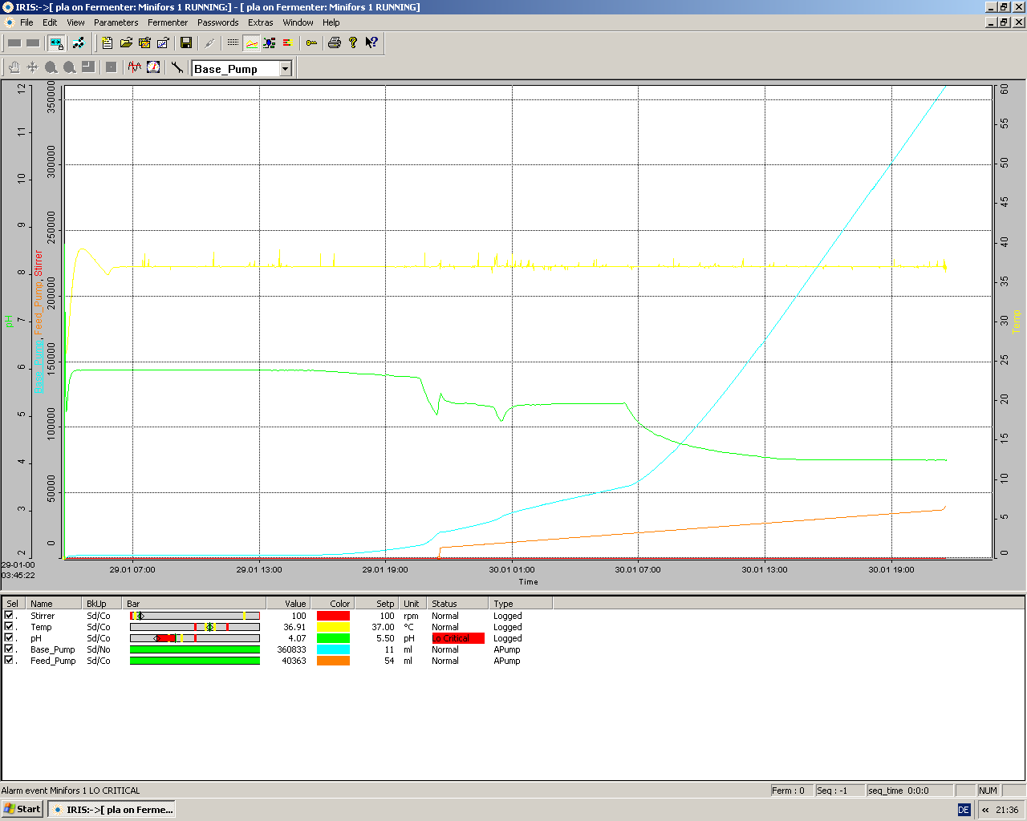

Zeit [Min.]

Formel Glucose
Glukose | Nach D-Glucose-Kit von R-Biopharm

 | V | 1.51
 | v | 0.05
 | MG | 180.16
 | d | 1
 | e | 6.3
 | 1000 | 1000


 | Formel: | 0.8636

